7 класс
ПРОТОКОЛ проверки олимпиадных работ муниципального этапа Всероссийской олимпиады школьников по литературе в 7 классах в 2020-2021 учебном году
Энгельсский район
2020-11-27
Присутствовали: членов жюри
Отсутствовали: 0 членов жюри
Повестка: утверждение результатов муниципального этапа ВсОШ
Решили: утвердить результаты муниципального этапа ВсОШ
 | ФИО участника (полностью) | шифр (не заполнять) | Образовательное учреждение | класс | ФИО учителя (полностью) | Практический тур
 |  |  |  |  |  | 1 | 2 | 3 | 4 | 5 | 6 | 7 | 8 | 9 | 10 | Сумма баллов | Апелляция | Итого | Рейтинг | Статус
 |  |  |  |  |  |  |  |  |  |  |  |  |  |  |  | max.55
1 | Чиркова Софья Леондовна | 734 | МОУ "СОШ №31" | 7 | Кляйнфельдер Наталья Евгеньевна | 3 | 3 | 3 | 6 | 5 | 5 | 15 | 3 | 7 | 3 | 53
2 | Шапчук Виктория Денисовна | 76 | МОУ "СОШ № 20" | 7 Б | Фасхутдинова Дания Дамировна | 3 | 1 | 1 | 6 | 5 | 4 | 15 | 5 | 7 | 0 | 47
3 | Улыбина Валерия Вениаминовна | 714 | МОУ "СОШ п. Пробуждение" | 7а | Вилкова Елена Викторовна | 3 | 3 | 2 | 6 | 3 | 3 | 10 | 3 | 5 | 2 | 40
4 | Морозова Ирина Романовна | 724 | МОУ "Школа нового века" | 7в | Герасимова Надежда Пантелеевна | 2 | 1 | 3 | 6 | 4 | 0 | 12 | 5 | 5 | 1 | 39
5 | Харламова Мария Витальевна | 721 | МОУ "Школа нового века" | 7в | Герасимова Надежда Пантелеевна | 3 | 1 | 2 | 6 | 4 | 2 | 10 | 3 | 6 | 0 | 37
6 | Федорова Елизавета Анатольевна | 720 | МОУ "Школа нового века" | 7в | Герасимова Надежда Пантелеевна | 1 | 3 | 1 | 6 | 3 | 2 | 10 | 5 | 5 | 0 | 36
7 | Шарапов Иван Алексенвич | 715 | МОУ "СОШ п. Пробуждение" | 7а | Вилкова Елена Викторовна | 2 | 2 | 2 | 6 | 5 | 3 | 6 | 5 | 3 | 2 | 36
8 | Тихонова Диана Викторовна | 74 | МАОУ " Образовательный центр им.М.М.Расковой" | 7в | Лубова Елена Станиславовна | 3 | 2 | 2 | 6 | 3 | 1 | 10 | 0 | 5 | 2 | 34
9 | Резчикова Анастасия Александровна | 725 | МОУ "Школа нового века" | 7в | Герасимова Надежда Пантелеевна | 1 | 2 | 0 | 6 | 3 | 2 | 10 | 3 | 7 | 0 | 34
10 | Кунакова Виктория Игоревна | 71 | МОУ "СОШ №18" | 7 | Цимбалюк Татьяна Михайловна | 2 | 2 | 2 | 5 | 3 | 1 | 10 | 1 | 7 | 0 | 33
11 | Хуторная Екатерина Дмитриевна | 719 | МОУ "СОШ №5" | 7а | Семченко Ольга Анатольевна | 1 | 1 | 1 | 6 | 4 | 2 | 10 | 0 | 5 | 3 | 33
12 | Балыгин Дмитрий Алексеевич | 713 | МОУ "СОШ п. Пробуждение" | 7а | Вилкова Елена Викторовна | 3 | 2 | 2 | 6 | 4 | 3 | 5 | 3 | 3 | 2 | 33
13 | Арушанова Виктория Эриковна | 79 | МОУ "СОШ № 24 им. В. И. Пономаренко" | 7А | Иванчук Светлана Николаевна | 2 | 2 | 2 | 6 | 4 | 2 | 5 | 2 | 5 | 2 | 32
14 | Кожеурова Алиса Сергеевна | 717 | МОУ "СОШ №5" | 7а | Семченко Ольга Анатольевна | 0 | 0 | 1 | 6 | 5 | 4 | 5 | 3 | 5 | 3 | 32
15 | Цыбескова Алена Владиславовна | 75 | МАОУ " Образовательный центр им.М.М.Расковой" | 7а | Кондрашина Людмила Викторовна | 3 | 3 | 2 | 6 | 5 | 0 | 3 | 1 | 3 | 1 | 27
16 | Атясова София Сергеевна | 732 | МБОУ "СОШ № 32" | 7в | Мурина Светлана Викторовна | 1 | 1 | 1 | 6 | 4 | 3 | 5 | 0 | 5 | 1 | 27
17 | Колтунов Данил Дмитриевич | 72 | МОУ "СОШ №18" | 7 | Галачиева Елена Викторовна | 0 | 0 | 0 | 3 | 3 | 4 | 8 | 1 | 5 | 0 | 24
18 | Актау Сабир Медесович | 712 | МОУ "СОШ п. Пробуждение" | 7а | Вилкова Елена Викторовна | 2 | 1 | 2 | 3 | 3 | 3 | 5 | 1 | 3 | 0 | 23
19 | Буинцева Виктория Алексеевна | 730 | МОУ"СОШ №4" | 7д | Сяткина Лариса Алексеевна | 1 | 1 | 0 | 6 | 4 | 0 | 5 | 3 | 3 | 0 | 23
20 | Волох Ольга Валерьевна | 711 | МОУ "Гимназия №8" | 7б | Розова Наталия Геннадьевна | 1 | 1 | 1 | 4 | 3 | 3 | 5 | 1 | 3 | 1 | 23
21 | Юрасова Маргарита Евгеньевна | 733 | МАОУ "СОШ № 29" | 7а | Жулидова Юлия Александровна | 1 | 1 | 2 | 6 | 3 | 1 | 3 | 0 | 3 | 3 | 23
22 | Власова Ангелина Дмитриевна | 731 | МБОУ "СОШ № 32" | 7а | Мурина Светлана Викторовна | 1 | 1 | 3 | 4 | 3 | 0 | 5 | 1 | 5 | 0 | 23
23 | Михайлова Екатерина Андреевна | 718 | МОУ "СОШ №5" | 7б | Калямина Дина Шамильевна | 1 | 1 | 0 | 5 | 1 | 1 | 7 | 1 | 5 | 0 | 22
24 | Вдовенко Федор Анатольевич | 710 | МОУ "Гимназия №8" | 7а | Чайковская Екатерина Викторовна | 1 | 1 | 1 | 3 | 1 | 3 | 5 | 1 | 3 | 3 | 22
25 | Елецкий Артем Сергеевич | 716 | МОУ "СОШ №5" | 7б | Калямина Дина Шамильевна | 1 | 1 | 1 | 4 | 3 | 4 | 2 | 1 | 2 | 2 | 21
26 | Колесниченко Яна Александровна | 735 | МОУ "СОШ № 21" | 7г | Никитина Вера Ивановна | 1 | 1 | 1 | 1 | 2 | 3 | 5 | 1 | 3 | 2 | 20
27 | Салашенко Анна Игоревна | 73 | МОУ "СОШ №18" | 7 | Галачиева Елена Викторовна | 0 | 0 | 0 | 3 | 3 | 0 | 7 | 1 | 5 | 0 | 19
28 | Щенников Станислав Дмитриевич | 728 | МОУ " СОШ №33" | 7з | Макарова Татьяна Астафьевна | 0 | 1 | 0 | 6 | 3 | 0 | 5 | 1 | 3 | 0 | 19
29 | Поздникина Алина Евгеньевна | 723 | МОУ "Школа нового века" | 7в | Герасимова Надежда Пантелеевна | 0 | 0 | 3 | 0 | 2 | 0 | 1 | 6 | 4 | 2 | 18
30 | Харламов Михаил Витальевич | 722 | МОУ "Школа нового века" | 7в | Герасимова Надежда Пантелеевна | 1 | 0 | 1 | 5 | 3 | 0 | 2 | 0 | 3 | 2 | 17
31 | Гуськов Леонид Александрович | 726 | МОУ "Школа нового века" | 7г | Терских Надежда Григорьевна | 2 | 0 | 0 | 6 | 3 | 3 | 0 | 0 | 1 | 0 | 15
32 | Заграничная Элеонора Михайловна | 729 | МОУ"СОШ №4" | 7 д | Сяткина Лариса Алексеевна | 0 | 1 | 0 | 5 | 2 | 0 | 3 | 0 | 2 | 1 | 14
33 | Мартюхина Ангелина Николаевна | 77 | МОУ "ООШ с. Квасниковка" | 7 | Ларина Ирина Владимировна | 0 | 0 | 0 | 4 | 2 | 1 | 1 | 1 | 3 | 1 | 13
34 | Хохлов Прохор Алексеевич | 727 | МОУ "Школа нового века" | 7г | Терских Надежда Григорьевна | х | х | х | х | х | х | 5 | 1 | 3 | 0 | 9

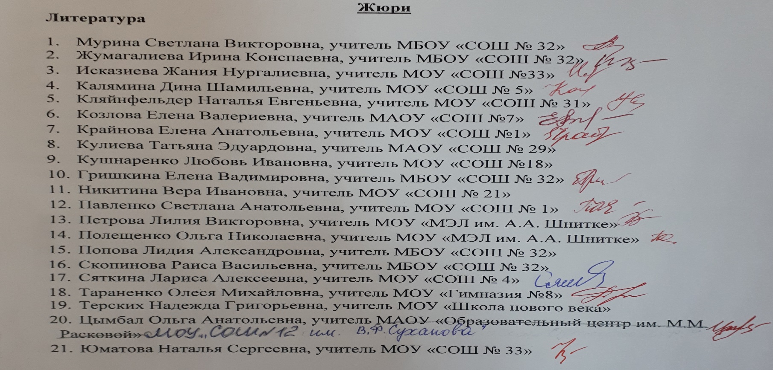

56
57
58
59
60
61
62
63
64
65
66
67
68
69
70
71
72
73
74
75
76
77
78
79
80
81
82
83
84
85
86
87
88
89
90
90
91
92
93
94
95
96
97
98
99
100
101
102
103
104
105
106
107
108
109
110
111
112
113
114
115
116
117
118
119
120
121
122
123
124
125
126
127
128
129
130
131
132
133
134
135
136
137
138
139
140
141
142
143
144
145
146
147
148
149
150
151
152
153
154
155
156
157
158
159
160
161
162
163
164
165
166
167
168
169
170
171
172
173
174
175
176
177
178
179
180
181
182
183
184
185
186
187
188
189
190
191
192
193
194
195
196
197
198
199
200
201
202
203
204
205
206
207
208
209
210
211
212
213
214
215
216
217
218
219
220
221
222
223
224
225
226
227
228
229
230
231
232
233
234
235
236
237
238
239
240
241
242
243
244
245
246
247
248
249
250
251
252
253
254
255
256
257
258
259
260
261
262
263
264
265
266
267
268
269
270
271
272
273
274
275
276
277
278
279
280
281
282
283
284
285
286
287
288
289
290
291
292
293
294
295
296
297
298
299
300
301
302
303
304
305

